关系图
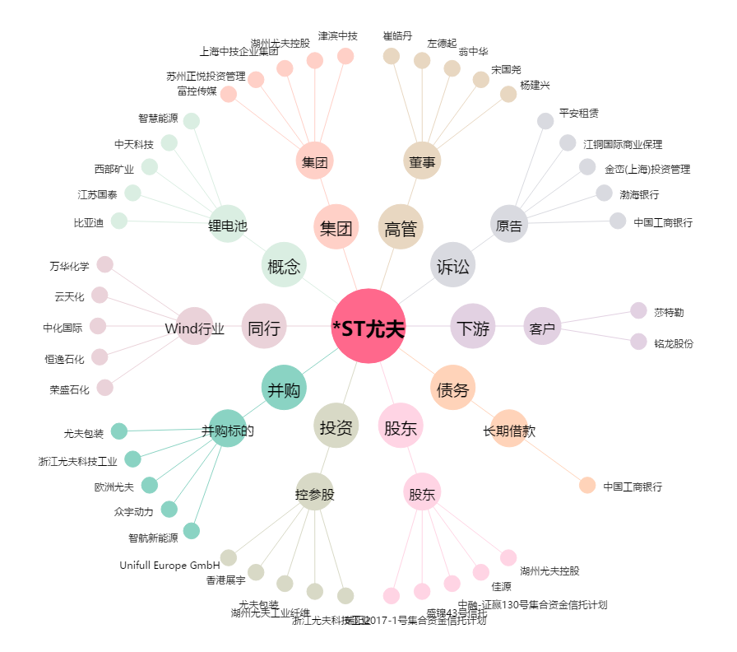
*ST尤夫[002427.SZ] - 关系概览图

